概要
▼作業伝票フォルダ構成 2024/10/17

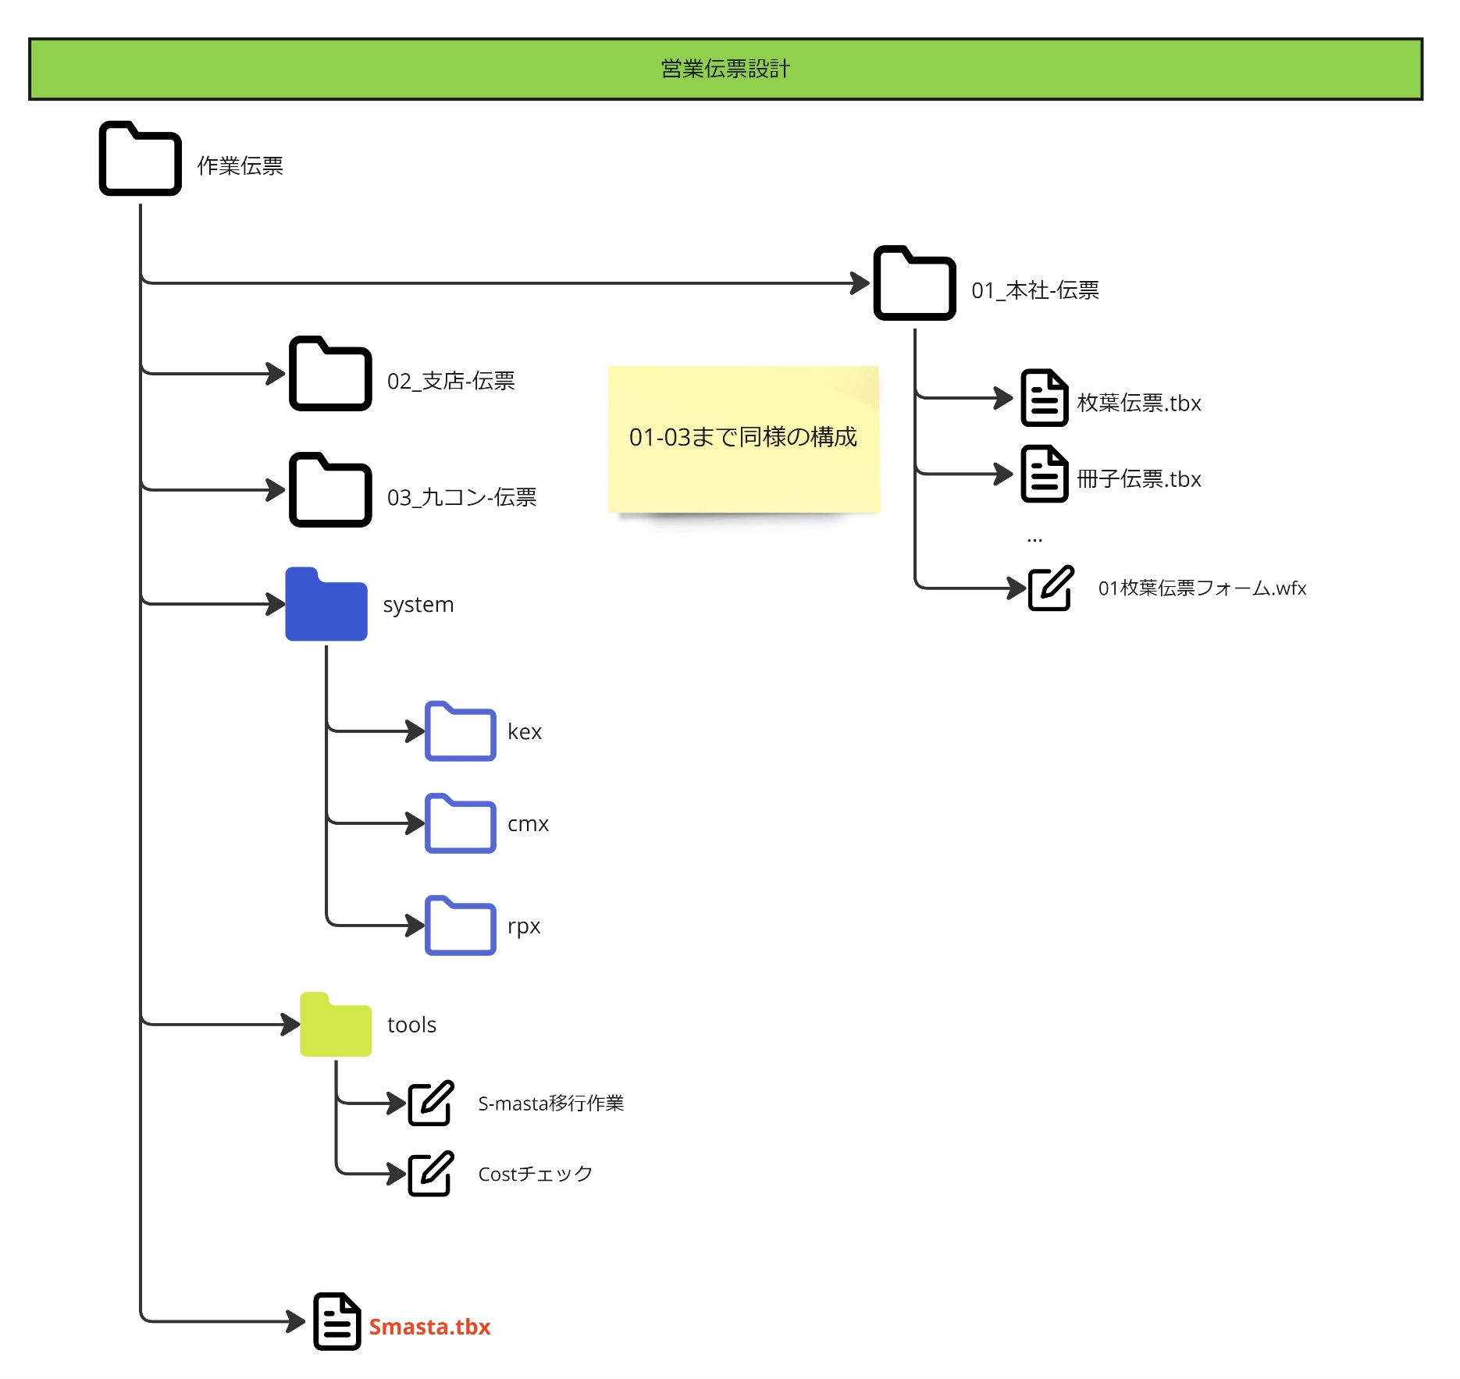

 | 各支所の営業伝票が、フォルダに収まるように調整します。
 | 同じシステムの構成は外に出します。
 | 拡張機能は全てツールにまとめます。

